sts
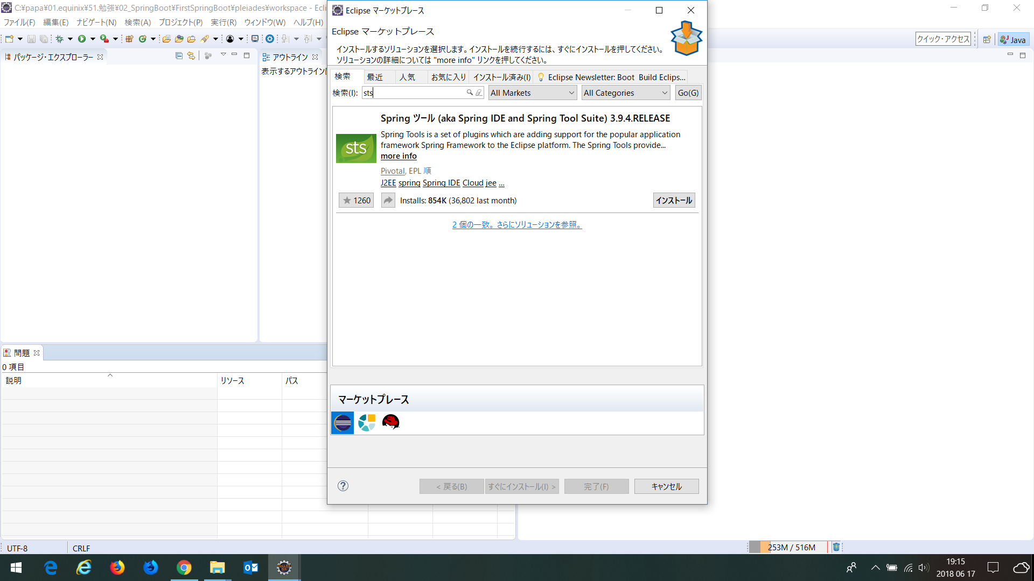

Dbeaver
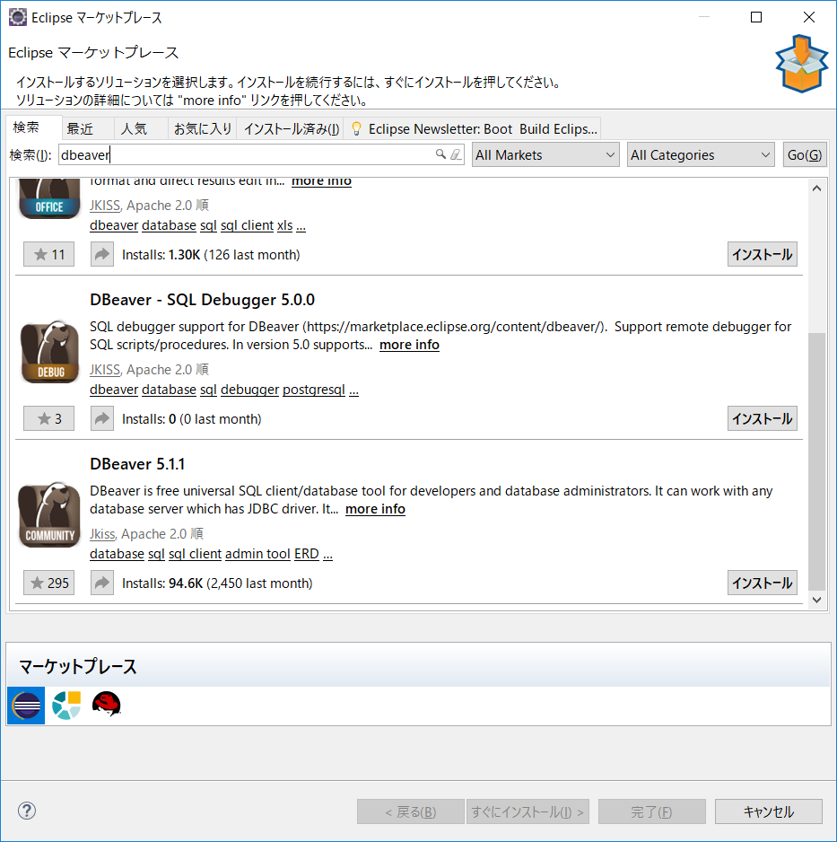

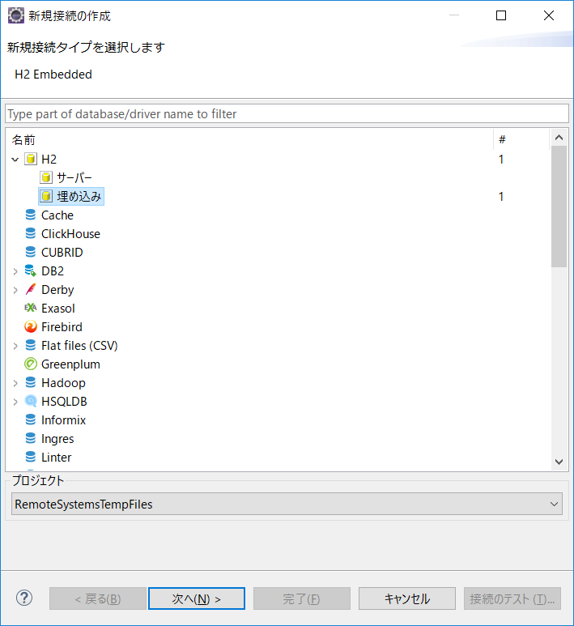

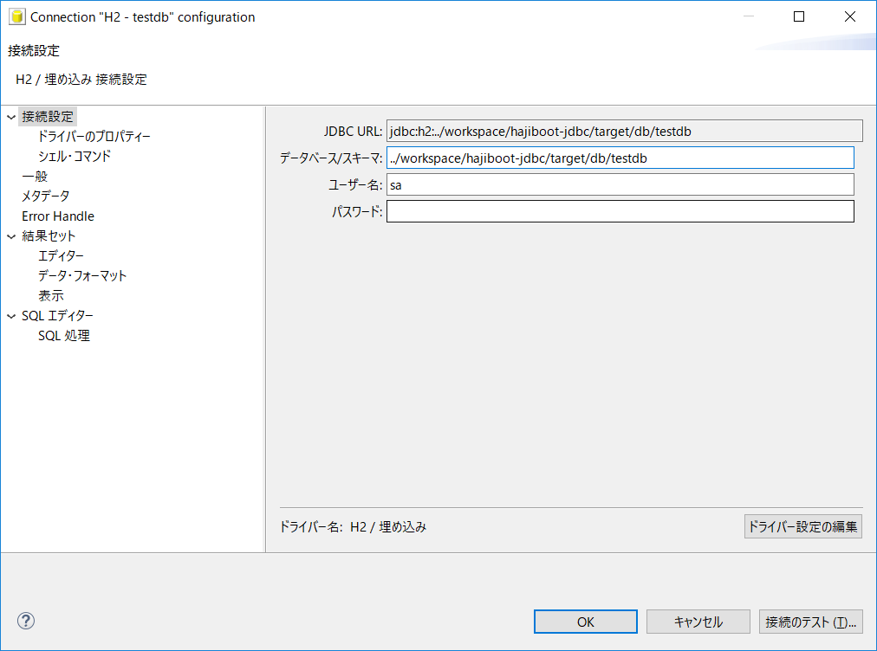

Sheet1
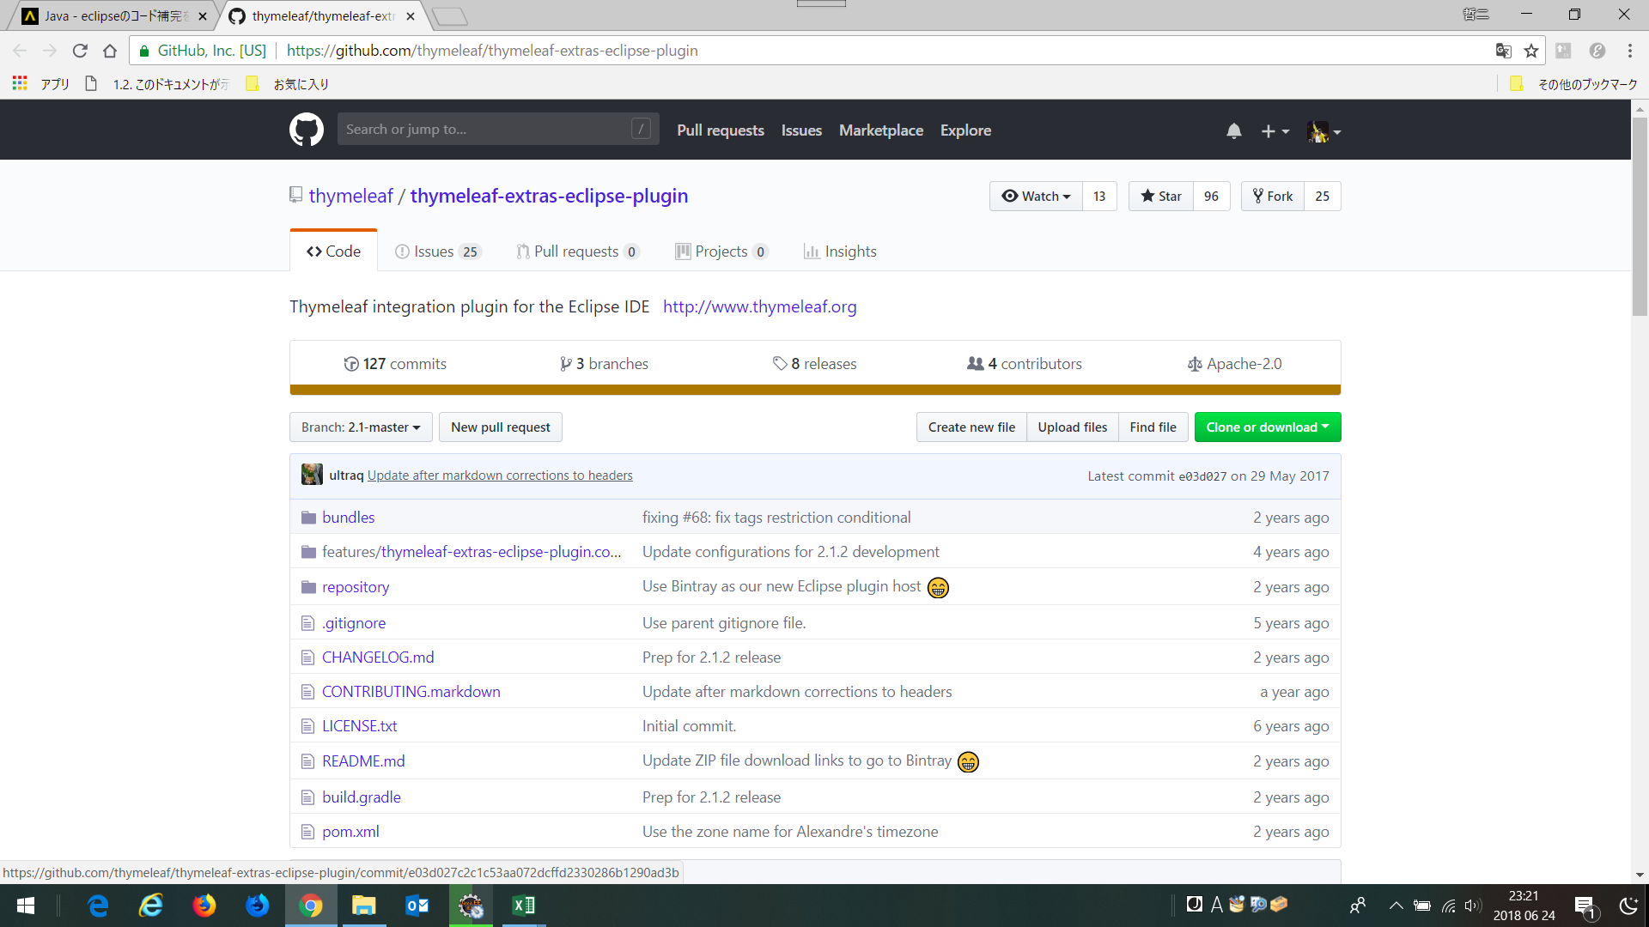
■エディターのインストール
http://www.thymeleaf.org/eclipse-plugin-update-site/

↓https://github.com/thymeleaf/thymeleaf-extras-eclipse-plugin

